Tabelle1
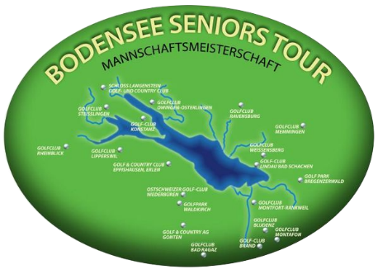 |  | 
Bodensee Seniors Tour - Eröffnungsturnier
Teamwertung (Besten 5 Nettoergenisse + Besten 5 Bruttoergebnisse)
RANG | Name Club | Netto Team | Brutto Team | Summe
1 | GC Gams | 163 | 98 | 261
2 | GC Braz | 165 | 87 | 252
3 | GC Ravensburg | 162 | 88 | 250
4 | GC Lindau | 158 | 90 | 248
5 | GC Bad Waldsee | 143 | 95 | 238
6 | GC Montfort Rankweil | 146 | 92 | 238
7 | GC Weißensberg | 152 | 85 | 237
8 | GC Riefensberg | 149 | 74 | 223
9 | GC Owingen | 138 | 55 | 193
10 | GC Brand | 129 | 53 | 182

